Requirement Analysis
Requirement Analysis |  | Requirement #1 |  | Requirement Analysis Sequence Diagram
 |  | Requirement | 흙이 없는 스마트팜(수기경 스마트팜) 제작 | 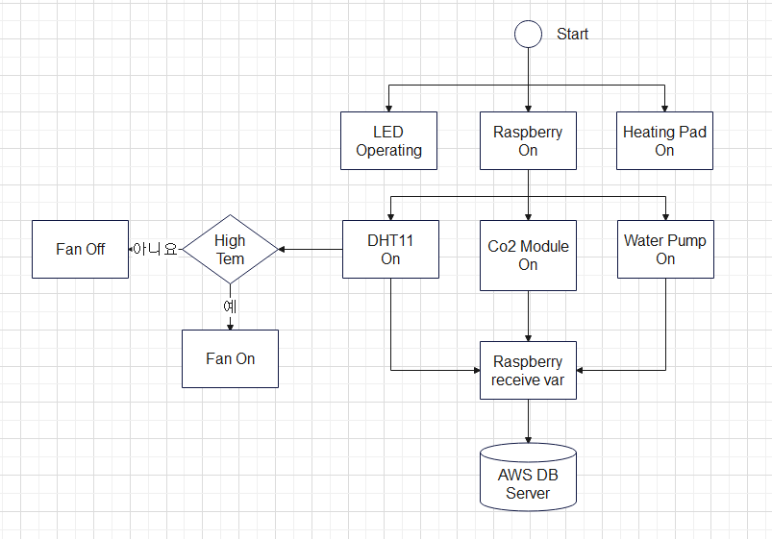
Version : 0.2
주제 : 흙 없는 스마트팜 |  | HW | 라즈베리 파이, 브레드 보드, 가습기 모듈, 팬, 케이스, 식물틀, 식물, DHT11, 식물 LED, 식물 배양액, 발열패드, 점퍼케이블, CO2 모듈, 조도센서(LUX), 워터 펌프
Requirement #1 : 흙이 없는 스마트팜 제작 Requirement #2 : 스마트 팜의 정보가 클라우드에 저장 Requirement #3 : 모바일 어플리케이션으로 스마트팜 운영 정보 확인 가능
 |  | SW | Raspbian, Python

Requirement Analysis Diagram #1 |  | Requirement #2
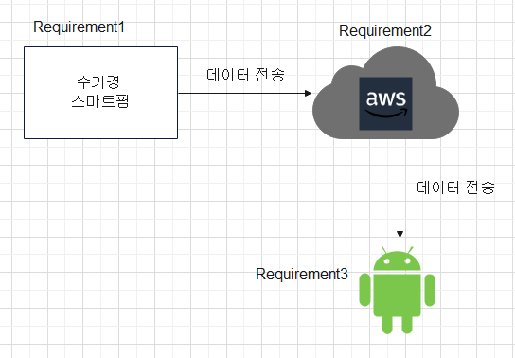 |  | Requirement | 스마트 팜의 정보가 클라우드에 저장

 |  | HW | 스마트 팜

 |  | SW | AWS RDS, AWS EC2, AWS S3

 |  | Requirement #3
 |  | Requirement | 모바일 어플리케이션으로 클라우드에 저장된 값 확인 가능, 설정 온도를 벗어나면 알림

 |  | HW | Mobile phone

 |  | SW | Android Studio, Java, AWS Cloud

 |  |  |  | Reference : Requirement Analysis Diagram #1
 |  |  |  |  |  | `

Reference : None

CO2 측정 기능 |  | 식물 LED |  | 사용자 값 설정 가능
When | 스마트팜이 구동되는 동안 계속 | When | 스마트팜이 구동되는 동안 | When | 사용자가 지정한 변수 범위를 측정값이 벗어날 때

What | CO2 농도를 | What | LED 등을 | What | 알림을

How | CO2 모듈을 사용해서 측정한다. | How | 계속 작동시킨다. | How | 사용자 휴대폰에 알린다.

Reference | Requirement #1 | Reference | Requirement #1 | Reference | Requirement #3

온습도 측정 기능 |  | FAN 환기 기능
When | 스마트팜이 구동되는 동안 계속 | When | 스마트팜 내부 온도가 사용자 지정 범위보다 높아지면

What | 온도와 습도를 | What | FAN이

How | DHT11을 사용해서 측정한다. | How | 적정 온도가 될때까지 돌아간다.

Reference | Requirement #1 | Reference | Requirement #1

워터펌프 기능 |  | 식물 수기경 가습 모듈
When | 스마트팜이 구동되는 동안 계속 | When | 식물이 적절하게 수분 공급이 필요한 지점이 되면

What | 새로 채워진 물통에 있는 물을 | What | 가습기 모듈이

How | 가습기 모듈 통으로 옮긴다. | How | 적정 습도나 적정 설정 시간만큼 습도를 올린다.

Reference | Requirement #1 | Reference | Requirement #1

발열 패드 기능 |  | 데이터 전송
When | 스마트팜이 구동되는 동안 계속 | When | 스마트팜이 구동되는 동안 계속

What | 스마트팜 내부 온도를 | What | 측정한 데이터들을

How | 적정 온도까지 올린다. | How | AWS Server로 보낸다.

Reference | Requirement #1 | Reference | Requirement #1

데이터 저장 |  | 데이터 표출 기능
When | 스마트팜에서 데이터가 들어올 때 | When | 사용자가 애플리케이션에 접속 할 때

What | 여러 모듈 측정 데이터를 | What | 데이터베이스에서 가져온 정보를

How | AWS Server에 저장한다. | How | 그래프와 Max,Min,Avg로 보여준다.

Reference | Requirement #2 | Reference | Requirement #3

데이터 송신 |  | 사용자 값 설정 가능
When | 어플리케이션에서 데이터를 요청 할 때 | When | 사용자가 어플리케이션에 접속해서

What | 요청된 쿼리에 맞는 데이터를 | What | 온도, 습도, CO2 범위를

How | 어플리케이션에서 송신할 수 있도록 보낸다. | How | 원하는대로 설정가능하다.

Reference | Requirement #2 | Reference | Requirement #3

System Analysis & Design
System Analysis & Design

Version : 0.1
주제 : 흙 없는 스마트팜
LED Action#1 Water Action#2 DHT Action#3 Co2 Action#4 Fan Action#5 Hitting Action#6

System Analysis & Design Diagram #1
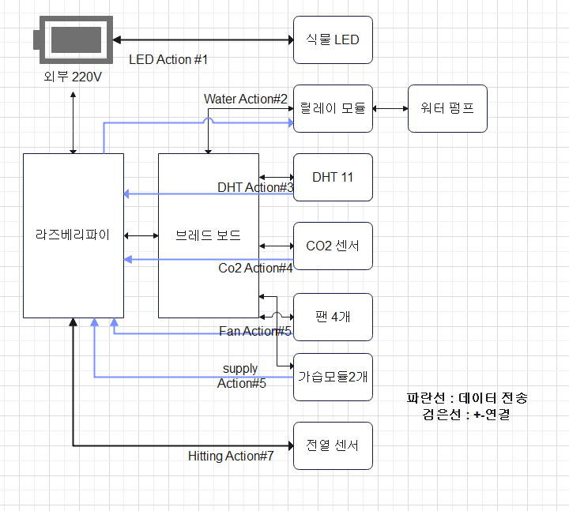

Reference : Requirement Analysis

LED Action #1 |  | LED Action Description #1
Procedure | LED를 외부전원 220V에 연결한다. | Purpose | 식물이 성장하기 위한 태양빛 대체 기능 구현

HW | 점퍼 케이블 2개, 파워 컨버터, 220V플러그, 220V 외부전원, LED 3개 | Performance | 식물용 LED :고휘도 5630 칩LED(내장), 12V 필요 220V 파워 컨버터 : 12V 300W

SW | Python, Raspbian | Connection | 220V의 외부전원과 파워 컨버터를 연결하여 그 컨버터와 3개의 LED의 +-극을 연결한다.

Reference | Requirement #1 | Reference | LED Action#1

Water Action #2 |  | Water Action Description #2
Procedure | 워터 펌프와 릴레이 모듈을 이용하여 라즈베리에서 제어가 되도록 브레드보드를 거쳐 연결한다. | Purpose | 식물이 성장하는데 필요한 수분을 공급하는 장치를 만들기

HW | 점퍼 케이블 5개, 라즈베리파이, 릴레이 모듈, 워터펌프 | Performance | 수분 공급 장치 : 5V 필요 릴레이 모듈 : 1 Channal 지원

SW | Python, Raspbian | Connection | 아두이노에서 +-가 공급되는 브레드보드에 전원을 연결하고 릴레이 모듈의 GPIO기능 사용을 위하여 아두이노의 12번 핀에 연결

Reference | Requirement #1 | Reference | Water Action #2

DHT Action #3 |  | DHT Action Description #3
Procedure | DHT11 센서를 라즈베리에서 값을 받아올 수 있도록 브레드보드를 거쳐 연결한다. | Purpose | 온습도를 측정하여 라즈베리파이에서 다를 수 있도록 DHT11 설치

HW | 점퍼 케이블 3개, 라즈베리파이, DHT11(온습도 센서) | Performance | DHT11 Measurement Range : 20-90%, RH, 0-50 ℃, Temperature Accuracy : ±2℃, ±5％RH,

SW | Python, Raspbian | Connection | 아두이노에서 +-가 공급되는 브레드보드에 전원을 연결하고 GPIO기능 사용을 위하여 아두이노의 23번 핀맵에 연결

Reference | Requirement #1 | Reference | DHT Action #3

Co2 Action #4 |  | Co2 Action Description #4
Procedure | Co2 센서의 값을 라즈베리파이의 쉘에서 읽어올 수 있도록 브레드보드를 거쳐 연결한다. | Purpose | CO2 농도를 측정한 값을 라즈베리파이에서 다룰 수 있도록 CO2 설치

HW | 점퍼 케이블 3개, 라즈베리파이, DHT11(온습도 센서) | Performance | Co2 Module(CM1106LS) :0~5000ppm

SW | Python, Raspbian | Connection | 아두이노에서 +-가 공급되는 브레드보드에 전원을 연결하고 GPIO기능 사용을 위하여 아두이노의 18번 핀맵에 연결

Reference | Requirement #1 | Reference | Co2 Action #4

Fan Action #5 |  | Fan Action Description #5
Procedure | 팬을 라즈베리파이에서 +=가 공급되는 브레드 보드에 연결한다. | Purpose | 스마트팜 환기를 위해 팬을 장착한다.

HW | 점퍼 케이블 2개, 라즈베리파이, FAN 4개 | Performance | FAN : 3.3V~5V, 13200RPM, Air Volume : 5m3/h, Noise : 18dbB

SW | None | Connection | 전원 공급을 위해 라즈베리에게 전원을 공급받는 브레드보드에 연결

Reference | Requirement #1 | Reference | Fan Action #5

Supply Action #6 |  | Supply #6
Procedure | 가습모듈로 이루어진 수분공급장치의 동작을 위해 브레드보드와 라즈베리파이에 연결한다. | Purpose | 스마트팜 내부의 식물의 수분 공급을 위해 가습모듈로 이루어진 수분공급장치를 장착한다.

HW | 점퍼 케이블 6개, 브레드보드, 가습모듈 2개, 라즈베리파이 | Performance | None

SW | Python, Raspbian | Connection | 가습 모듈로 이루어진 수분 공급장치를 +-를 브레드 보드에 연결하고 두 가습 센서의 Control을 위해 라즈베리파이이 17번,27번 핀에 연결한다.

Reference | Requirement #1 | Reference | Hitting Action #6

Hitting Action #7 |  | Hitting Action Description #7
Procedure | Hitting Pad를 외부전원에 연결한다. | Purpose | 제품 제작이 겨울이라 식물의 적정온도를 맞춰주기 위한 Hitting Pad 장착

HW | 점퍼 케이블 2개 220V 외부전원, Hitting Pad | Performance | None

SW | None | Connection | 라즈베리파이의 USB포트에 연결한다.

Reference | Requirement #7 | Reference | Hitting Action #7

Software Analysis & Design
Requirement Analysis

Version : 0.2
주제 : 흙 없는 스마트팜
Android Studio #1 Raspbian #2 AWS Cloud with Android Studio #3 AWS Cloud with Raspbian #4

SW Analysis Diagram #1
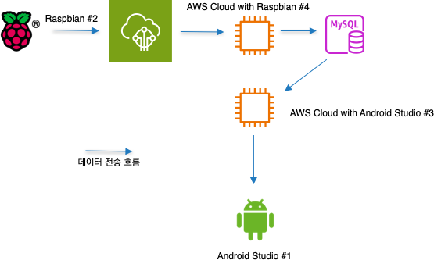

Reference : None

Android Studio #1 |  | CO2 센서 기능
HW | None | When | 스마트팜이 구동되는 동안 계속

SW | MPAndroidChart | HW | CO2 센서 (CM1106LS)

Procudure | AWS Cloud를 통해 받은 데이터 출력 및 그래프로 표시 | How | 라즈베리파이 GPIO 18번 핀을 통해 PWM Falling to Rising 주기를 계산하고 받은 주기를 통해 CO2 농도는 계산한다.

Reference | Requirement #3 | Reference | CO2 Action #4

Raspbian #2 |  | 온습도 측정 기능
HW | CO2 센서, 온습도 센서, 라즈베리파이, 워터 펌프, 가습기 모듈 | When | 스마트팜이 구동되는 동안 계속

SW | Adafruit_dht | HW | 온습도 센서 (DHT11)

Procudure | 센서들을 라즈베리파이 핀과 연결해 전원을 공급받고 신호를 송수신 | How | 라즈베리파이 GPIO 23번 핀을 통해 신호를 받고 외부 라이브러리인 Adafruit_dht 를 사용해 온도와 습도 값을 수신한다.

Reference | Requirement #1 | Reference | DHT Action #3

AWS Cloud with Android Studio #3 |  | 가습기 모듈
HW | None | When | 스마트팜이 구동되는 동안 계속

SW | EC2, RDS | HW | 가습기 모듈 X 2

Procudure | AWS EC2를 통해 RDS에 접근해 데이터를 송신 | How | 라즈베리파이 GPIO 17, 27번 핀에 연결하고 원하는 시점에 신호를 보내 작동시킨다.

Reference | Requirement #3 | Reference | 가습기 Action

AWS Cloud with Raspbian #4 |  | 워터 펌프
HW | 라즈베리파이 | When | 스마트팜이 구동되는 동안 계속

SW | AWS Iot Core,, RDS | HW | 워터 펌프

Procudure | 센서들의 값들을 AWS Iot Core의 mqtt통신을 이용해 RDS에 값을 저장 | How | 라즈베리파이 GPIO 12번 핀에 연결해 15초를 주기로 작동시킨다.

Reference | Requirement #2 | Reference | Water Action #2

